Ｐ1（入湯・事業所）
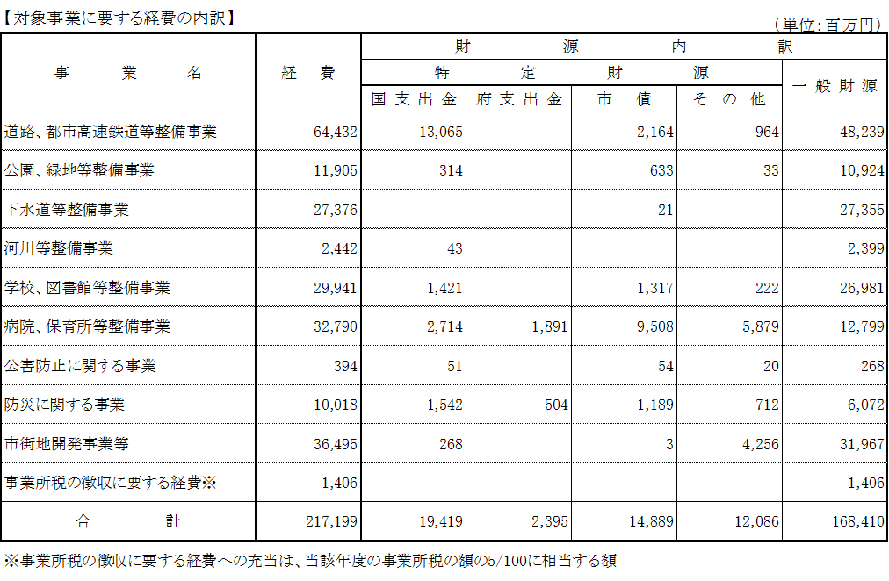
目的税等の使途について

 |  | 元年度決算
歳入 | 入湯税 | 3億円
歳出 | 対象事業に要する経費（所要一般財源） | 6億円

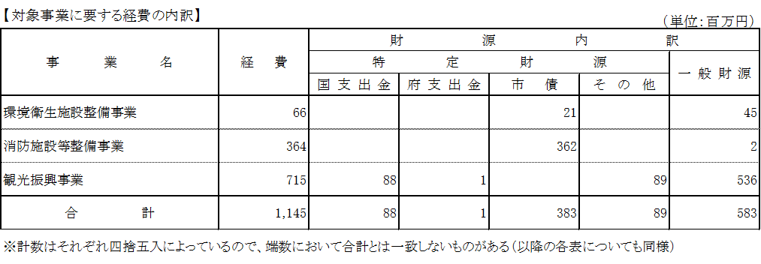

 |  | 元年度決算
歳入 | 事業所税 | 281億円
歳出 | 対象事業に要する経費（所要一般財源） | 1,684億円

Ｐ3（消費税）
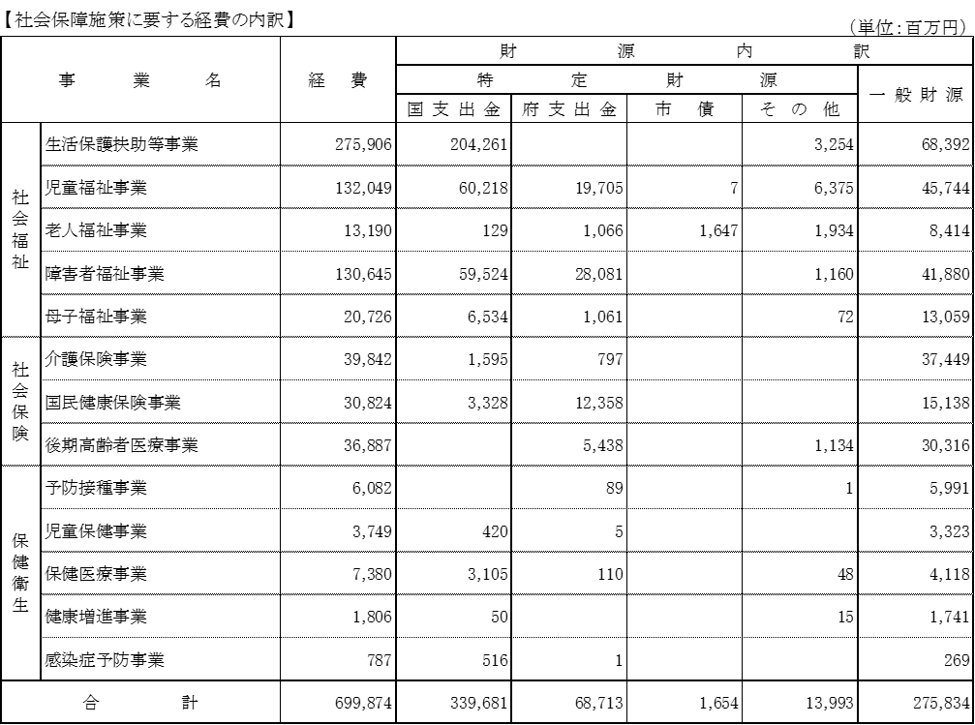
 |  | 元年度決算
歳入 | 引上げ分に係る地方消費税交付金 | 196億円
歳出 | 社会保障施策に要する経費（所要一般財源） | 2,758億円

